Início

Página Inicial
Cadastro
Tempo de Efetivo Exercício
Desempenho
Aperfeiçoamento
Titulação Acadêmica
Assunção de Responsabilidade
Meus Pontos
Decreto
Manual
Contato

RESUMO
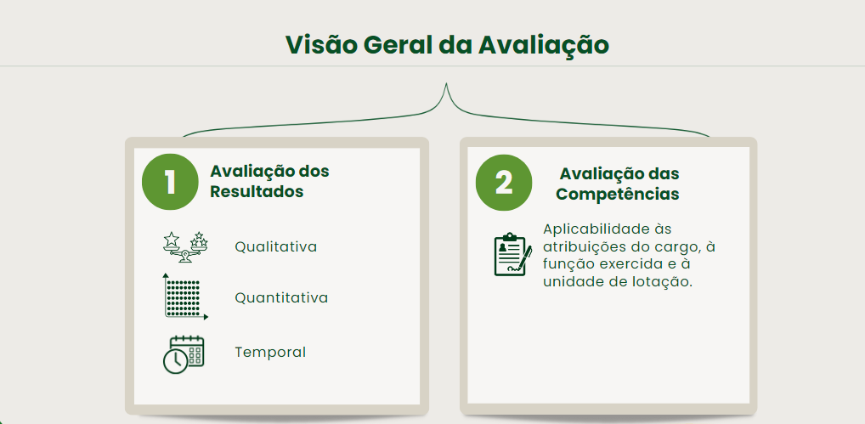

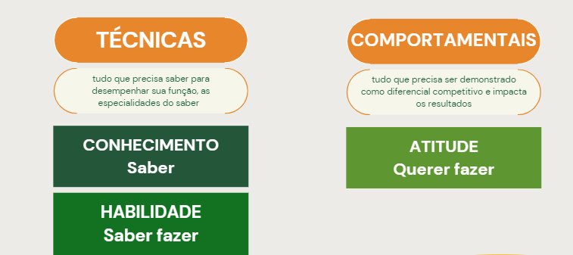

 |  |  | Função Geral |  |  |  |  | Função Gerencial
 |  |  | Perspectiva | Pontuação Máxima | Peso | Pontuação Final |  | Perspectiva | Pontuação Máxima | Peso | Pontuação Final
 |  |  | Técnica | 10 | 20% | 2 |  | Técnica | 10 | 10% | 1
 |  |  | Comportamental | 10 | 10% | 1 |  | Comportamental | 10 | 20% | 2
 |  |  | Resultado | 12 | 70% | 8.4 |  | Resultado | 12 | 70% | 8.4
 |  |  | Pontuação Máxima Possível |  |  | 11.4 |  | Pontuação Máxima Possível |  |  | 11.4

Escala para Aferição de Competências Técnicas

 |  |  |  | Será classificada em seis níveis:
 |  |  |  |  | 0 (zero) – “não tem conhecimento”;
 |  |  |  |  | 1 (um) – “tem conhecimento”;
 |  |  |  |  | 2 (dois) – “tem conhecimento e habilidade em nível básico”;
 |  |  |  |  | 3 (três) – “tem conhecimento e habilidade em nível intermediário”;
 |  |  |  |  | 4 (quatro) – “tem conhecimento e habilidade em nível avançado”; e
 |  |  |  |  | 5 (cinco) – “é multiplicador”.

 |  | DESCRIÇÃO DE ENTREGAS E ATIVIDADES
 |  | Gerência de Gestão e Desenvolvimento de Pessoas
 |  | Entregas | Atividades |  |  | Competências Técnicas
 |  |  |  |  |  | Sistema | Legislação |  | Específica
 |  | Alocação de pessoas | Atualizar banco de talentos |  |  | Oportunizar
 |  |  | Atualizar cadastro de vagas das unidades administrativas |  |  | Oportunizar |  |  | DFT
 |  |  | Analisar e acompanhar processo de movimentação funcional |  |  | SEI | IN 03/17-SEAD
 |  |  | Realizar entrevistas de perfil |  |  | Oportunizar |  |  | Téc. Entrevista
 |  |  | Redigir ato de movimentação funcional |  |  | SEI | Lei 20.756/2020 IN 03/17-SEAD |  | Redação Oficial
 |  | Gestão de férias | Atualizar dados de gozo de férias |  |  | RHNet | Lei 20.756/2020
 |  |  | Analisar solicitação de férias |  |  | SEI | Lei 20.756/2020
 |  |  | Emitir aviso de férias de ofício |  |  | RHNet/SEI | Lei 20.756/2020 |  | Redação Oficial
 |  |  | Registrar gozo de férias |  |  | RHNet | Lei 20.756/2020
 |  |  | Lançar pagamento de férias |  |  | RHNet | Lei 20.756/2020
 |  |  | Alimentar dossiê funcional |  |  |  | IN 04/13-SEAD |  | Gestão arquivo

 |  | Competência Técnica |  |  |  |  | % Desempenho na Perspectiva |  | Pontuação
 |  | Competência | NCTF | NCTS | DESEMPENHO
 |  | Sistema Oportunizar | 4 | 3 | 75% |  | 1% a 14,99% |  | 1
 |  | Sistema SEI | 3 | 4 | 133% |  | 15% a 24,99% |  | 2
 |  | Sistema RHNet | 4 | 5 | 125% |  | 25% a 34,99% |  | 3
 |  | IN 03/17-SEAD | 4 | 4 | 100% |  | 35% a 44,99% |  | 4
 |  | Lei 20.756/2020 | 4 | 3 | 75% |  | 45% a 54,99% |  | 5
 |  | IN 04/13-SEAD | 4 | 4 | 100% |  | 55% a 64,99% |  | 6
 |  | Redação Oficial | 3 | 2 | 67% |  | 65% a 74,99% |  | 7
 |  | Gestão arquivo | 3 | 2 | 67% |  | 75% a 84,99% |  | 8
 |  | DFT | 5 | 3 | 60% |  | 85% a 94,99% |  | 9
 |  | Téc. Entrevista | 3 | 4 | 133% |  | 95% ou mais |  | 10
 |  | Total |  |  | 935
 |  | Desempenho na Perspectiva |  |  | 93.35%
 |  | Pontuação Obtida |  |  | 9 |  | Pontuação Máxima de Competências Técnicas |  | 10

Competências Comportamentais Essenciais

 |  | ASSOCIAÇÃO DE INDICADORES ÀS COMPETÊNCIAS |  |  |  |  |  |  | COMPETÊNCIAS ORGANIZACIONAIS
 |  | Indicador de comportamento apurado |  |  |  | Competência associada |  |  | COMPETÊNCIA |  | TOTAL DE INDICADORES APURADOS

 |  | Solucionar de forma rápida os problemas do cliente |  |  |  | Foco no cliente |  |  | Liderança |  | 3
 |  | Trazer soluções criativas para os problemas que parecem difíceis de resolver |  |  |  | Criatividade |  |  | Foco em Resultados |  | 5
 |  | Ser cortês com os colegas de trabalho |  |  |  | Relacionamento interpessoal |  |  | Criatividade |  | 4
 |  | Saber ouvir os feedbacks |  |  |  | Relacionamento interpessoal |  |  | Foco no Cliente |  | 4
 |  | Ser objetivo ao expor suas ideias |  |  |  | Comunicação |  |  | Proatividade |  | 5
 |  | Confraternizar os resultados obtidos |  |  |  | Liderança |  |  | Empreendedorismo |  | 4
 |  |  |  |  |  |  |  |  | Organização e Planejamento |  | 5
 |  |  |  |  |  |  |  |  | Comunicação |  | 3
 |  |  |  |  |  |  |  |  |  |  | 33

 |  | Competências Comportamentais por Cargo ou Função

 |  | Criatividade |  |  | IMPORTÂNCIA DO INDICADOR PARA A FUNÇÃO
 |  |  |  |  | MUITO FORTE | FORTE | NORMAL | NÃO SE APLICA
 |  | Costuma ter soluções criativas para problemas que parecem difíceis de serem resolvidos |  |  | X
 |  | Se faltar recursos na condução de um projeto, sempre encontra uma saída interessante e soluciona o problema |  |  |  |  | X
 |  | Costuma apresentar sugestões inesperadas e inovadoras para resolver problemas difíceis |  |  |  | X
 |  | Está sempre criando um jeito novo de resolver problemas antigos |  |  | X
 |  | Faz uso de ideias criativas no aperfeiçoamento de seus processos |  |  |  | X

 |  | Competência | Nível Máximo | Quantidade de Indicadores | Peso de Cada Indicador | Indicadores Marcados como Forte ou Muito Forte | NCF
 |  | Criatividade | 5 | 5 | 1 | 4 | 4

 |  | Escala para Aferição de Competências Comportamentais

 |  | Será classificada em seis níveis:
 |  |  | 0 (zero) – “nunca”;
 |  |  | 1 (um) – “raramente”;
 |  |  | 2 (dois) – “poucas vezes”;
 |  |  | 3 (três) – “com frequência”;
 |  |  | 4 (quatro) – “muitas vezes”; e
 |  |  | 5 (cinco) – “todas as vezes”.

 | Criatividade |  |  | Frequência do Comportamento
 |  |  |  | Todas as vezes | Muitas vezes | Com frequência | Poucas Vezes | Raramente | Nunca
 |  |  |  | 5 | 4 | 3 | 2 | 1 | 0
 | Costuma ter soluções criativas para problemas que parecem difíceis de serem resolvidos |  |  |  | x
 | Se faltar recursos na condução de um projeto, sempre encontra uma saída interessante e soluciona o problema |  |  |  |  |  |  | x
 | Costuma apresentar sugestões inesperadas e inovadoras para resolver problemas difíceis |  |  |  |  | x
 | Está sempre criando um jeito novo de resolver problemas antigos |  |  |  |  | x
 | Faz uso de ideias criativas no aperfeiçoamento de seus processos |  |  | x
 | NCCs (Nível de Competência Comportamental do Servidor em Relação à Organização) |  |  |  |  |  |  |  | 3.2
 |  |  |  |  |  | Extraído do livro Aplicação Prática de Gestão de Pessoas por Competência - Leme

 |  | Desempenho na Competência em Relação à Organização = 70% |  |  |  |  | Desempenho na Competência em Relação à Função = 75%
 |  |  | NC = 5 | NCCo = 3,2 |  |  |  | NCF = 4 | NCCf = 3

